CAJA CHICA DE METAL
PLANILLA DE DATOS GARANTIZADOS |  |  |  | 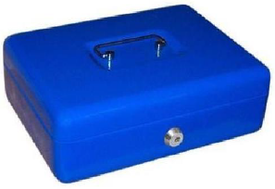

CAJA CHICA DE METAL 12" X 9 ½" |  |  |  | CÓDIGO | 5000033
 |  |  |  | FECHA REVISION | 2021-11-11
 |  |  |  | AREA ESPECIALISTA: Gerencia de Gestión y Control Administrativo (GGCA)

DESCRIPCION SAP: CAJA CHICA DE METAL 12" X 9 ½"
ITEM | DATOS | UNIDAD | PEDIDO | OFRECIDO | COMENTARIO
1 | Empresa proveedora | …. | (*)
2 | Fabricante | …. | (*)
3 | Marca | …. | (**)
4 | Modelo | …. | (*)
5 | País de origen | …. | (*)
6 | Norma de fabricación y ensayos | …. | N/A
7 | Embalaje | …. | CAJAS QUE NO EXEDAN PESO DE 60 LB, PALETIZADAS Y FLEJADAS
8 | Garantía | Año | 1
9 | Medidas
9.1 | Ancho | mm | 250
9.2 | Largo | mm | 180
9.3 | Alto | mm | 90
10 | Material | …. | Metal
11 | Color | …. | Negro/ Azul
12 | Otras Especificaciones | …. | Bandeja interna plástica
 |  |  | Juego de 2 llaves

(*) A indicar por el oferente
(**) Timbrado en el material en alto o bajo relieve

 |  |  |  | ……………………………………………….

 |  |  |  | Fecha de la oferta
 | ………………………………………….
 | Yira Tejada |  |  | ……………………………………………….
 | Gerente de Gestión y Control Administrativo |  |  | Nombre y firma del oferente

